Demande client
 |  |  | Formulaire |  |  |  |  |  |  | Réf : |  | FSup-33
 |  |  | Demande d'étalonnage Client |  |  |  |  |  |  | IE : |  | 4
 |  |  |  |  |  |  |  |  |  | Date : |  | 2025-01-02
 |  |  |  |  |  |  |  |  |  | Page : |  | 1/2

 |  |  |  | Société /Adresse

 |  |  |  | Nom et poste du demandeur

 |  |  |  | Date de la demande

 |  |  |  | Délai de réalisation souhaité

Partie réservée au Client

Qté | Instrument |  |  | Plage de mesure /Points d'étalonnage |  | Prestation sous accréditation OUI/NON |  | Au laboratoire /sur site | Autres informations |  | CE/CONSTAT |  | EMT* | Régle de décision

EMT |  |  |  |  | Régle de décision |  |  |  |  | Partie réservée au laboratoire

Règlement |  |  |  |  | Binaire simple (BS) (sans tenir compte de l'incertitude) |  | la clarification des régles de décision sont décrites dans le document en annexe ou sur site web https://ener-tn.com/ |  |  | Etude de faisabilité réalisé par

Norme
 |  |  |  |  | Binaire avec bande de garde (BBG) (si W= U) selon ILAC G8 |  |  |  |  | Date
Spécification constructeur
 |  |  |  |  |  |  |  |  |  | Signature
Spécification client |  |  |  |  | Non Binaire avec bande de garde (NBBG)

 |  |  |  |  |  |  |  |  |  | ACCORD DU CLIENT

 |  |  |  |  |  |  |  |  |  | Nom et prénom

 |  |  |  |  |  |  |  |  |  | Date
 |  |  |  |  |  |  |  |  |  | Signature

 |  |  | Formulaire |  |  |  |  |  |  | Réf : |  |  | FSup-33
 |  |  | Demande d'étalonnage Client |  |  |  |  |  |  | IE : |  |  | 4
 |  |  |  |  |  |  |  |  |  | Date : |  |  | 2025-01-02
 |  |  |  |  |  |  |  |  |  | Page : |  |  | 1/2
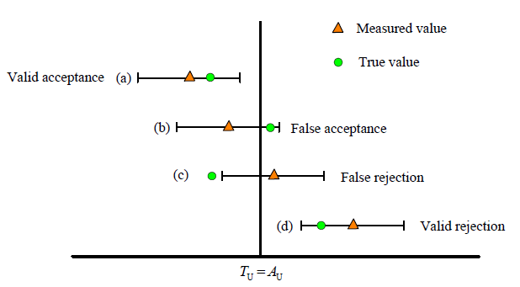

A- Déclaration binaire pour la règle d’acceptation simple (w = 0).

 | Les déclarations de conformité sont énoncées comme suit :
ACCEPTATION
 | la valeur mesurée est inférieure à la limite d’acceptation, AU = TU.

REJET
 | la valeur mesurée est supérieure à la limite d’acceptation, AL = TL.

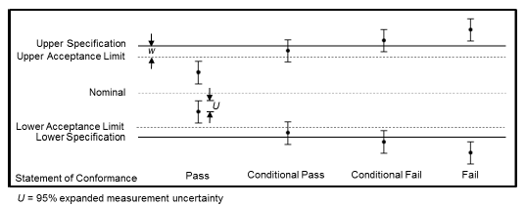
B- Déclaration binaire avec bande de garde

 | Les déclarations de conformité sont rapportées comme :

ACCEPTATION
 | basée sur la bande de garde ; le résultat de la mesure étant inférieur à la limite d'acceptation.
REJET
 | basé sur la bande de garde ; si le résultat de la mesure est supérieur à la limite de la bande de garde, il est possible d'obtenir un rejet. limite d'acceptation,

 |  | limite d'acceptation 𝐴𝐿 = 𝑇𝐿 - 𝑤

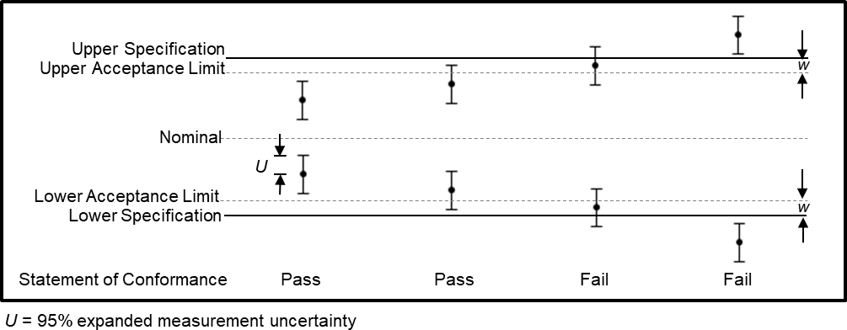
C- Les déclarations de conformité non binaires avec bande de garde

 | Les déclarations de conformité non binaires avec bande de garde sont énoncées comme suit :

ACCEPTATION
 | Le résultat mesuré est inférieur à la limite d’acceptation, 𝐴U=𝑇U – 𝑤.

ACCEPTATION CONDITIONNELLE
 | Le résultat mesuré se trouve à l’intérieur de la bande de garde et sous la limite de tolérance, dans l’intervalle [𝑇U–𝑤,U].

REJET CONDITIONNEL
 | Le résultat mesuré est supérieur à la limite de tolérance, mais inférieur à la limite de tolérance ajoutée à la bande de garde, dans l’intervalle [𝑇TU, 𝑇TU+�W�].

REJET
 | Le résultat mesuré est supérieur à la limite de tolérance ajoutée à la bande de garde, TL+ W

